d5-L5-x1-V20-I900
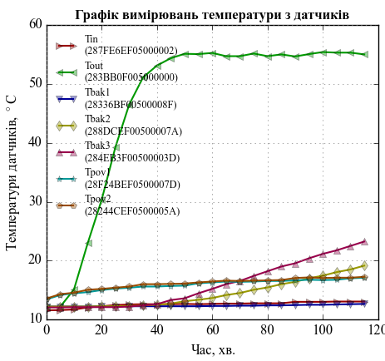
d5-L5-x1-V20-I900
Гравітація
Дата і час | Тривалість |  | Температури датчиків, град. С
 | Час, с | Час, хв. | Tin (287FE6EF05000002) | Tout (283BB0F005000000) | Tbak1 (28336BF00500008F) | Tbak2 (288DCEF00500007A) | Tbak3 (284EB3F00500003D) | Tpov1 (28F24BEF0500007D) | Tpov2 (28244CEF0500005A)
2015-11-09 | 0 | 0 | 11.55 | 12.1 | 12.2 | 12.2 | 12.05 | 13.4 | 13.55
2015-11-09 | 300 | 5 | 11.6 | 12.15 | 12.2 | 12.2 | 12.05 | 14.15 | 14.3
2015-11-09 | 600 | 10 | 11.7 | 15.1 | 12.2 | 12.2 | 12.1 | 14.45 | 14.55
2015-11-09 | 900 | 15 | 12.05 | 23 | 12.2 | 12.2 | 12.1 | 14.65 | 15.05
2015-11-09 | 1200 | 20 | 12.25 | 30.3 | 12.25 | 12.25 | 12.1 | 15 | 15.2
2015-11-09 | 1500 | 25 | 12.45 | 39.3 | 12.2 | 12.25 | 12.1 | 15.25 | 15.4
2015-11-09 | 1800 | 30 | 12.55 | 46.55 | 12.25 | 12.3 | 12.2 | 15.4 | 15.6
2015-11-09 | 2100 | 35 | 12.6 | 51.15 | 12.25 | 12.4 | 12.4 | 15.6 | 16
2015-11-09 | 2400 | 40 | 12.6 | 53.15 | 12.25 | 12.5 | 12.6 | 15.6 | 16
2015-11-09 | 2700 | 45 | 12.6 | 54.4 | 12.25 | 12.7 | 13.3 | 15.7 | 16.05
2015-11-09 | 3000 | 50 | 12.65 | 55.15 | 12.25 | 13.1 | 13.6 | 15.75 | 16.1
2015-11-09 | 3300 | 55 | 12.6 | 55.1 | 12.25 | 13.35 | 14.45 | 16.15 | 16.3
2015-11-09 | 3600 | 60 | 12.65 | 55.3 | 12.3 | 13.65 | 15.2 | 16.3 | 16.45
2015-11-09 | 3900 | 65 | 12.7 | 54.75 | 12.3 | 14.15 | 16 | 16.45 | 16.6
2015-11-09 | 4200 | 70 | 12.7 | 54.75 | 12.35 | 14.5 | 16.55 | 16.4 | 16.55
2015-11-09 | 4500 | 75 | 12.75 | 55.2 | 12.35 | 15.05 | 17.4 | 16.45 | 16.6
2015-11-09 | 4800 | 80 | 12.75 | 54.75 | 12.4 | 15.45 | 18.2 | 16.55 | 16.65
2015-11-09 | 5100 | 85 | 12.75 | 55.05 | 12.4 | 16 | 19 | 16.55 | 16.7
2015-11-09 | 5400 | 90 | 13 | 54.7 | 12.45 | 16.4 | 19.55 | 16.65 | 17.05
2015-11-09 | 5700 | 95 | 13 | 55.1 | 12.5 | 17 | 20.4 | 16.75 | 17.15
2015-11-09 | 6000 | 100 | 13 | 55.45 | 12.5 | 17.45 | 21.15 | 16.7 | 17.05
2015-11-09 | 6300 | 105 | 13.05 | 55.35 | 12.55 | 18.05 | 21.75 | 16.75 | 17.1
2015-11-09 | 6600 | 110 | 13.05 | 55.35 | 12.6 | 18.5 | 22.5 | 17 | 17.1
2015-11-09 | 6900 | 115 | 13.05 | 55.05 | 12.65 | 19.15 | 23.25 | 17.1 | 17.25

